FONAFIFO
Ingresar BD

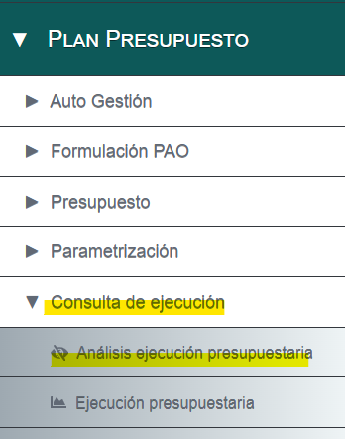
a) Nombre de la base datos
 | BD Ejecución Presupuestaria FONAFIFO 2023

b) Nombre y puesto de la persona que generó los datos solicitados
 | Rebeca Jara Jimenez, Jefe Unidad Contabilidad y Presupuesto

c) Nombre y puesto de la persona responsable de la información
 | Zoila Rodríguez Tencio, Jefe Departamento Financiero Contable

d) Certificación por parte de la Unidad Ejecutora del Proceso
 | DAF-DFC-C-017-2024

e) Cantidad y formato de los archivos
 | 1 archivo en formato Excel

f) Detalle del archivo
 | I. BD Ejecución Presupuestaria FONAFIFO 2023: El archivo contiene la información de la ejecución presupuestaria acumulada de enero a diciembre 2023.

 | II. El archivo contine 11.102 registros

 | III. Tiene un tamaño de 239 KB

 | IV. Sumatoria del "Devengado o ejecutado" | 13,838,933,894.13

g) Contiene 21 columnas

h) Nombre y descripción de las columnas

 | Responsable Presupuestario | Dirección u Oficina Regional según la estructura organizacional, responsable de ejecutar el presupuesto aprobado.
 | Unidad Ejecutora | Unidad funcional de apoyo a las Direcciones u Oficinas Regionales en la ejecución del presupuesto.
 | Financiador | Entidad responsable del presupuesto aprobado.
 | Posición Presupuestaria | Identificador de la supbartida presupuestaria utilizada en el SIGAF.
 | Sub partida | Código de la subpartida presupuestaria según el Clasificador por Objeto del Gasto del Sector Público.
 | Descripción SubPartida | Nombre de la subpartida presupuetaria según el Clasificador por Objeto del Gasto del Sector Público.
 | Cuenta Contable | Vinculación de la línea presupuestaria con el código de la cuenta contable.
 | Descripción Cuenta Contable | Vinculación de la línea presupuestaria con el nombre de la cuenta contable.
 | Acción PAO | Vinculación de la línea presupuestaria con el código de la acción del Plan Operativo Anual (PAO)
 | Descripción Acción PAO | Vinculación de la línea presupuestaria con el detalle de la acción del Plan Operativo Anual (PAO)
 | Descripción USO del presupuesto | Descripción general del uso que se le dará a cada línea presupuestaria.
 | Presupuesto Inicial | Monto del presupuesto aprobado al inicio del periodo.
 | Modificación | Monto del aumentos o disminució aprobada al presupuesto por medio de una modificación presupuestaria.
 | Extraordinario | Monto del aumentos o disminución aprobada al presupuesto por medio de un presupuesto extraordinario.
 | Presupuesto Aprobado | Resultado del presupuesto inicial mas/menos las modificaciones y presupuestos extraodinarios.
 | Presupuesto Ejecutado siGAFI | Monto de ejecución presupuestaria generados por el Sistema Administrativo Financiero (siGAFI).
 | Ajustes a la Ejecución | Ajustes manuales que se le aplica a los datos del sistema producto de la revisión de la misma.
 | Presupuesto Ejecutado (Devengado) | Monto del presupuesto final ejecutado bajo la base del devengo.
 | Presupuesto Pagado | Monto del presupuesto pagado al cierre del 31/12/20203.
 | Presupuesto por pagar 2024 | Monto del presupuesto devengado pendiente de ser pagado al cierre del 31/12/2023.
 | Presupuesto sin ejecutar | Monto del presupuesto no utilizado al cierre del 31/12/2023.

